分隊專用團體報名表格
Anchor Run 線上跑 2022 - 分隊專用團體報名表格 |  |  |  | 填妥後，請電郵至fundraising@bbhk.org.hk
分隊隊號： |  |  | 分隊聯絡人： |  |  |  | 聯絡電話：
請注意：以下所有項目都必需填寫
 | 姓氏 | 名稱 | 獎牌及完賽證書顯示名稱 1. 5個中文字 或 17個英文字母內 (包括空格) 2. 不接受符號 | 電話號碼 | 參加者個人電郵 (請提供每位參加者個人電郵) | 請填寫報名項目 (3KM / 10KM) | 紀念T恤尺碼 (請參考下圖) | 領取紀念品方法 (請選擇自行到Run2Gather九龍灣辦公室領取 / 順豐到付)# | 送貨地址
1
2
3
4
5
6
7
8
9
10
11
12
13
14
15
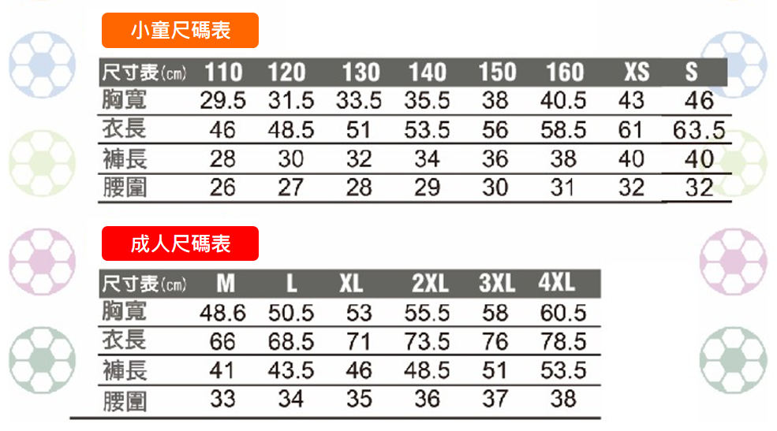
 | #參加者可選擇以順豐到付方式送貨到指定的地址，所需運費請於貨到時繳付。如欲送貨
 | 到順豐站，請填上順豐站地址及順豐站編號。

